상품제안서
엑스트라 무선 데스크선풍기 | 상품코드: S36479

 |  |  |  |  |  |  | 02-713-8555 | www.synergygift.co.kr
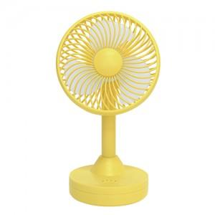 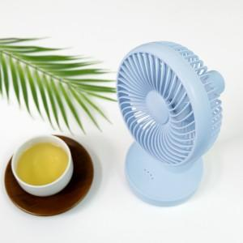 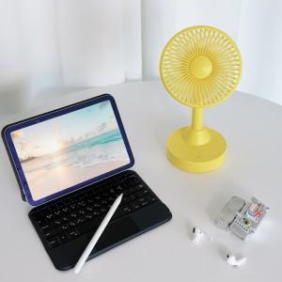

【상세/제작정보】 | <p><span style="font-size: 14pt;">※ 기본수량 미만 발주 진행시 별도 문의 바랍니다.</span></p><p><span style="font-size: 14pt;">※ 운임비 별도 발생 됩니다.</span></p>

【인쇄/포장옵션】 | 레이저 / 포장지포장

【공급단가】 | 수량 | 30~ | 100~ | 300~ | 500~ | 1,000~
*VAT별도 | 라벤더 | 13,000원 | 11,740원 | 10,630원 | 10,150원 | 9,970원
 | 스카이 | 13,000원 | 11,740원 | 10,630원 | 10,150원 | 9,970원
 | 옐로우 | 13,000원 | 11,740원 | 10,630원 | 10,150원 | 9,970원

【상품 URL】 | https://www.synergygift.co.kr:443/src/goods_detail.php?gdno=36479

